demo
序列号 | *入库照 | 姓名 | *性别 | 年龄 | 身份证号 | 电话 | 备注
 |  | test1 | 女
 | 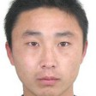 | test2 | 男
 | 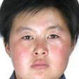 | test3 | 女
 |  | test4 | 女
 |  | test5 | 男
 | 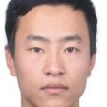 | test6 | 男
 | 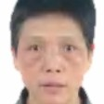 | test7 | 女
 | 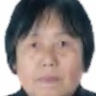 | test8 | 女
 |  | test9 | 女
 |  | test10 | 男
 | 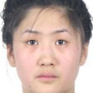 | test11 | 女
 | 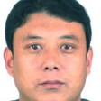 | test12 | 男
 | 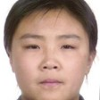 | test13 | 女
 |  | test14 | 女
 |  | test15 | 男
 | 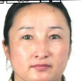 | test16 | 女
 | 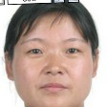 | test17 | 女
 |  | test18 | 女
 |  | test19 | 女
 | 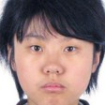 | test20 | 女
 |  | test21 | 女
 | 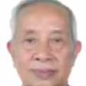 | test22 | 男
 | 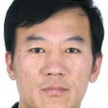 | test23 | 男
 |  | test24 | 女
 | 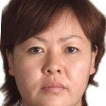 | test25 | 女
 | 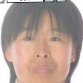 | test26 | 女
 | 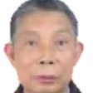 | test27 | 男
 | 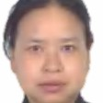 | test28 | 女
 | 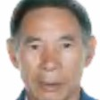 | test29 | 男
 | 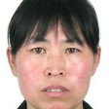 | test30 | 女
 |  | test31 | 女
 | 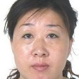 | test32 | 女
 | 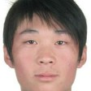 | test33 | 男
 | 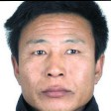 | test34 | 男
 | 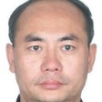 | test35 | 男
 |  | test36 | 男
 | 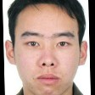 | test37 | 男
 |  | test38 | 男
 |  | test39 | 女
 |  | test40 | 女
 | 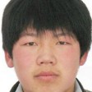 | test41 | 男
 |  | test42 | 男
 |  | test43 | 女
 |  | test44 | 男
 | 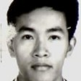 | test45 | 男
 | 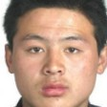 | test46 | 男
 |  | test47 | 男
 | 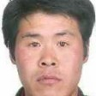 | test48 | 男
 | 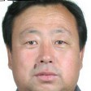 | test49 | 男
 |  | test50 | 男
 |  | test51 | 男
 |  | test52 | 男
 |  | test53 | 女
 | 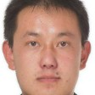 | test54 | 男
 |  | test55 | 女
 | 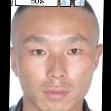 | test56 | 男
 |  | test57 | 女
 | 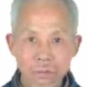 | test58 | 男
 | 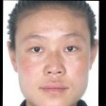 | test59 | 女
 |  | test60 | 男
 | 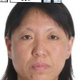 | test61 | 女
 | 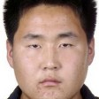 | test62 | 男
 | 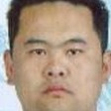 | test63 | 男
 | 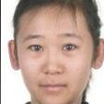 | test64 | 女
 | 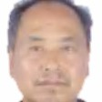 | test65 | 男
 | 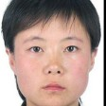 | test66 | 女
 | 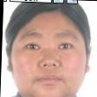 | test67 | 女
 | 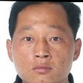 | test68 | 男
 | 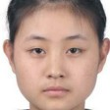 | test69 | 女
 |  | test70 | 女
 | 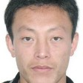 | test71 | 男
 | 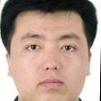 | test72 | 男
 | 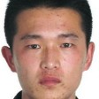 | test73 | 男
 | 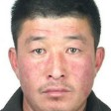 | test74 | 男
 | 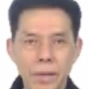 | test75 | 男
 | 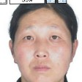 | test76 | 女
 | 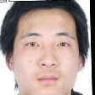 | test77 | 男
 |  | test78 | 男
 | 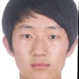 | test79 | 男
 |  | test80 | 女
 |  | test81 | 男
 |  | test82 | 男
 |  | test83 | 男
 |  | test84 | 男
 |  | test85 | 女
 |  | test86 | 男
 |  | test87 | 男
 |  | test88 | 女
 |  | test89 | 女
 |  | test90 | 女
 |  | test91 | 女
 |  | test92 | 男
 |  | test93 | 男
 |  | test94 | 女
 |  | test95 | 男
 |  | test96 | 女
 |  | test97 | 男
 |  | test98 | 男
 |  | test99 | 女
 |  | test100 | 男
 |  | test101 | 女
 |  | test102 | 女
 |  | test103 | 女
 |  | test104 | 男
 |  | test105 | 男
 |  | test106 | 男
 |  | test107 | 女
 |  | test108 | 女
 |  | test109 | 女
 |  | test110 | 男
 |  | test111 | 男
 |  | test112 | 男
 |  | test113 | 男
 |  | test114 | 男
 |  | test115 | 女
 |  | test116 | 女
 |  | test117 | 女
 |  | test118 | 男
 |  | test119 | 男
 |  | test120 | 男
 |  | test121 | 男
 |  | test122 | 男
 |  | test123 | 男
 |  | test124 | 男
 |  | test125 | 男
 |  | test126 | 男
 |  | test127 | 男
 |  | test128 | 男
 |  | test129 | 男
 |  | test130 | 男
 |  | test131 | 女
 |  | test132 | 女
 |  | test133 | 女
 |  | test134 | 男
 |  | test135 | 女
 |  | test136 | 女
 |  | test137 | 男
 |  | test138 | 男
 |  | test139 | 女
 |  | test140 | 男
 |  | test141 | 男
 |  | test142 | 男
 |  | test143 | 男
 |  | test144 | 男
 |  | test145 | 女
 |  | test146 | 男
 |  | test147 | 女
 |  | test148 | 女
 |  | test149 | 男
 |  | test150 | 男
 |  | test151 | 男
 |  | test152 | 男
 |  | test153 | 男
 |  | test154 | 女
 |  | test155 | 女
 |  | test156 | 女
 |  | test157 | 男
 |  | test158 | 男
 |  | test159 | 男
 |  | test160 | 男
 |  | test161 | 男
 |  | test162 | 男
 |  | test163 | 男
 |  | test164 | 男
 |  | test165 | 男
 |  | test166 | 女
 |  | test167 | 男
 |  | test168 | 男
 |  | test169 | 男
 |  | test170 | 男
 |  | test171 | 男
 |  | test172 | 男
 |  | test173 | 男
 |  | test174 | 男
 |  | test175 | 女
 |  | test176 | 男
 |  | test177 | 女
 |  | test178 | 男
 |  | test179 | 女
 |  | test180 | 男
 |  | test181 | 男
 |  | test182 | 男
 |  | test183 | 男
 |  | test184 | 女
 |  | test185 | 男
 |  | test186 | 女
 |  | test187 | 男
 |  | test188 | 女
 |  | test189 | 女
 |  | test190 | 女
 |  | test191 | 男
 |  | test192 | 男
 |  | test193 | 男
 |  | test194 | 男
 |  | test195 | 男
 |  | test196 | 女
 |  | test197 | 女
 |  | test198 | 男
 |  | test199 | 女
 |  | test200 | 女
 |  | test201 | 男
 |  | test202 | 女
 |  | test203 | 男
 |  | test204 | 女
 |  | test205 | 男
 |  | test206 | 男
 |  | test207 | 女
 |  | test208 | 女
 |  | test209 | 男
 |  | test210 | 女
 |  | test211 | 男
 |  | test212 | 女
 |  | test213 | 男
 |  | test214 | 男
 |  | test215 | 女
 |  | test216 | 女
 |  | test217 | 男
 |  | test218 | 女
 |  | test219 | 女
 |  | test220 | 女
 |  | test221 | 男
 |  | test222 | 女
 |  | test223 | 男
 |  | test224 | 女
 |  | test225 | 女
 |  | test226 | 女
 |  | test227 | 男
 |  | test228 | 男
 |  | test229 | 男
 |  | test230 | 男
 |  | test231 | 女
 |  | test232 | 男
 |  | test233 | 男
 |  | test234 | 男
 |  | test235 | 男
 |  | test236 | 女
 |  | test237 | 男
 |  | test238 | 男
 |  | test239 | 男
 |  | test240 | 男
 |  | test241 | 女
 |  | test242 | 女
 |  | test243 | 男
 |  | test244 | 女
 |  | test245 | 男
 |  | test246 | 男
 |  | test247 | 女
 |  | test248 | 男
 |  | test249 | 女
 |  | test250 | 女
 |  | test251 | 女
 |  | test252 | 女
 |  | test253 | 男
 |  | test254 | 女
 |  | test255 | 男
 |  | test256 | 男
 |  | test257 | 男
 |  | test258 | 男
 |  | test259 | 女
 |  | test260 | 男
 |  | test261 | 男
 |  | test262 | 男
 |  | test263 | 男
 |  | test264 | 女
 |  | test265 | 男
 |  | test266 | 男
 |  | test267 | 男
 |  | test268 | 男
 |  | test269 | 男
 |  | test270 | 男
 |  | test271 | 男
 |  | test272 | 女
 |  | test273 | 女
 |  | test274 | 女
 |  | test275 | 男
 |  | test276 | 女
 |  | test277 | 男
 |  | test278 | 男
 |  | test279 | 女
 |  | test280 | 女
 |  | test281 | 男
 |  | test282 | 男
 |  | test283 | 男
 |  | test284 | 男
 |  | test285 | 男
 |  | test286 | 男
 |  | test287 | 男
 |  | test288 | 男
 |  | test289 | 女
 |  | test290 | 男
 |  | test291 | 男
 |  | test292 | 女
 |  | test293 | 女
 |  | test294 | 女
 |  | test295 | 男
 |  | test296 | 男
 |  | test297 | 女
 |  | test298 | 女
 |  | test299 | 男
 |  | test300 | 男

